Hoja1
SECCIÓN | MUJERES
NOMBRE DEL LIBRO | CÓMO MANTENERNOS NUEVAS CUANDO ESTAMOS FRENETICAS
AUTOR | JILL BRISCOE
NUMEROS DE PAGINAS | 76
PRECIO | $ 9,000
EDITORIAL | PATAOS
TIPO DE PRESENTACIÓN | TAPA RUSTICA
TAMAÑO | 11X18 cm
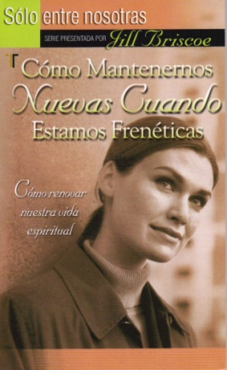
IMAGEN DEL LIBRO

RESEÑA | CÓMO RENOVAR NUESTRA VIDA ESPIRITUAL

